Plan1
DICIONÁRIO DE DADOS | DICIONÁRIO DE DADOS
O que é um Dicionário de Dados? | Um Dicionário de Dados é um documento onde estão documentadas todas as informações sobre os dados do seu Banco de Dados, por isso ele também é conhecido como Repositório de Metadados. A função principal do Dicionário de Dados é explicar a estrutura do Banco de Dados, os tipos de Dados que estão sendo utilizados nas Entidades e nos Atributos, bem como explicar quais são os relacionamentos entre eles e quaiquer outras informações relevantes para o Banco de Dados. O Dicionário de Dados é de relevância importantíssima para a criação, manutenção e entendimento de toda a estrutura de um Banco de Dados.
De que forma podemos criar um Dicionário de Dados? | Podemos criar um Dicionário de Dados tanto de forma Textual como em formato de Tabela. Na forma textual podemos criar arquivos de leitura, como arquivos word por exemplo, descrevendo todos os elementos de um banco de dados, bem como os relacionamentos entre eles. Esse é um formato bem didático e podemos usar para criar descrições mais elaboradas, porém ele não é o mais aconselhável pelo fato de perdermos muito tempo lendo as descrições. Já no formato em Tabela, nós elaboramos tabelas descrevendo os elementos, com colunas mostrando seus relacionamentos e descrições concisas. O formato em tabela facilita a leitura e a pesquisa por informações do banco de dados.
Como podemos elaborar um Dicionário de Dados no formato de Tabela? | No formato em Tabela seria bom criarmos tabela diferentes para cada tipo de elemento, por exemplo: Tabela Entidade, Tabela Atributos, Tabela Relacionamentos e etc. Dentro de cada Tabela podemos criar colunas identificando características, relacionamentos e principalmente descrições dos elementos. As tabelas vão nos ajudar a ter uma visão ampla dos elementos, dos seus tipos de dados e das funções que eles tem em toda a estrutura do Banco de Dados.
Ilustre o uso de Dicionário de Dados por Tabela para Descrição de Entidades | 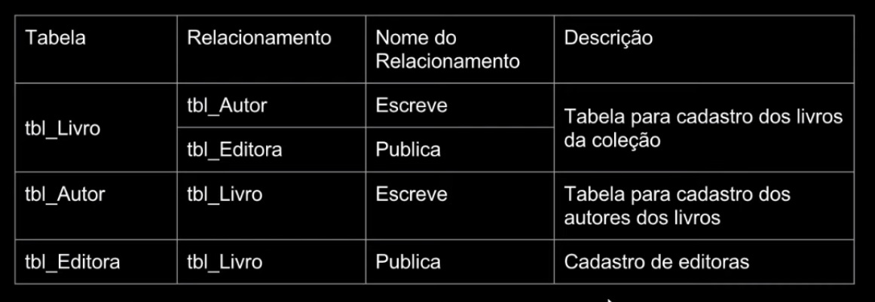
Ilustre o uso de Dicionário de Dados por Tabela para Descrição de Atributos | 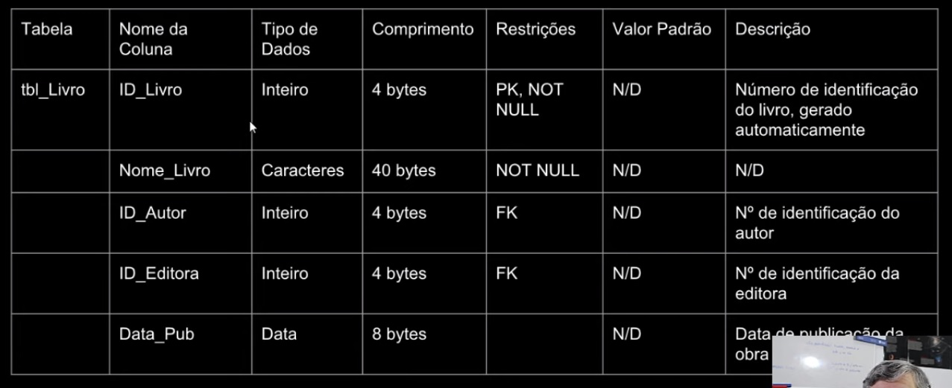
Ilustre o uso de Dicionário de Dados por Tabela para Descrição de Relacionamentos | 
O Dicionário de Dados deve ser criado antes ou depois do Banco de Dados? | O ideal é que o Dicionário de Dados seja criado antes, na verdade, quanto estamos elaborando o MER e o DER já devemos ir trabalhando no Dicionário de Banco de Dados, escrevendo-o e atualizando informações a medida que for necessário. Pois podemos até utilizar a Tabela do Dicionário de Dados para ir criando o Banco de Dados em si, deixar para criar o Dicionário de Dados depois do Banco de Dados já criado não é uma medida profissional e pode acarretar em várias falhas no futuro.
Por que seria bom quantificarmos a quantidade bytes por registro no Dicionário de Dados? | Por que assim poderemos ter uma ideia do tamanho do nosso Banco de Dados somente somando a quantidade de registros. Isso vai nos ajudar a quantificar o peso de um Banco de Dados, o peso de carregamento das informações e etc. Inclusive alguns softwares de criação de Bancos de Dados perguntam antes da criação do Banco qual tamanho em bytes o Banco vai atingir, ter os números de registro já anotados nas tabelas ajuda a ter essa ideia. Essa informação pode ir na própria tabela de um elemento, abaixo da tabela, podemos mostrar qual é a quantidade máxima de bytes por registro para aquele elemento da tabela do Dicionário de Dados.

